Hoja1
 | Metodo Newthon Raphson |  | p_0 | 1

 | Ejemplo 1 | f(x) =x^4 + 3x^3 - 2 | n | Pn-1 | f(Pn-1) | f ' (Pn-1) | Pn | f(Pn) | E | Ver 1 | Ver 2
 |  | f ' (x) = 4x^3+9x^2 | 1 | 1.00000000 | 2.00000000 | 13.00000000 | 0.84615385 | 8.86709149 | 0.00010000 | fracaso | fracaso
Graficar |  |  | 2 | 0.84615385 | 0.33010049 | 8.86709149 | 0.80892625 | 8.00657649 | 0.00010000 | fracaso | fracaso
 | x | f(x) | 3 | 0.80892625 | 0.01618023 | 8.00657649 | 0.80690538 | 7.96135912 | 0.00010000 | fracaso | fracaso
 | -5.000000 | 248.000000 | 4 | 0.80690538 | 0.00004571 | 7.96135912 | 0.80689964 | 7.96123086 | 0.00010000 | exito | fracaso
 | -4.800000 | 197.065600 | 5 | 0.80689964 | 0.00000000 | 7.96123086 | 0.80689964 | 7.96123085 | 0.00010000 | exito | fracaso
 | -4.600000 | 153.737600 | 6 | 0.80689964 | 0.00000000 | 7.96123085 | 0.80689964 | 7.96123085 | 0.00010000 | exito | fracaso
 | -4.400000 | 117.257600
 | -4.200000 | 86.905600
 | -4.000000 | 62.000000
-5.000000 | 248.000000
-4.800000 | 197.065600
-4.600000 | 153.737600
-4.400000 | 117.257600
-4.200000 | 86.905600
-4.000000 | 62.000000
-3.800000 | 41.897600
-3.600000 | 25.993600
-3.400000 | 13.721600
-3.200000 | 4.553600
-3.000000 | -2.000000
-2.800000 | -6.390400
-2.600000 | -9.030400
-2.400000 | -10.294400
-2.200000 | -10.518400
-2.000000 | -10.000000
-1.800000 | -8.998400
-1.600000 | -7.734400
-1.400000 | -6.390400
-1.200000 | -5.110400
-1.000000 | -4.000000
-0.800000 | -3.126400
-0.600000 | -2.518400
-0.400000 | -2.166400
-0.200000 | -2.022400
0.000000 | -2.000000
0.200000 | -1.974400
0.400000 | -1.782400
0.600000 | -1.222400
0.800000 | -0.054400
1.000000 | 2.000000
1.200000 | 5.257600
1.400000 | 10.073600
1.600000 | 16.841600
1.800000 | 25.993600
2.000000 | 38.000000
2.200000 | 53.369600
 | -3.800000 | 41.897600
 | -3.600000 | 25.993600
 | -3.400000 | 13.721600
 | -3.200000 | 4.553600
 | -3.000000 | -2.000000
 | -2.800000 | -6.390400
 | -2.600000 | -9.030400
 | -2.400000 | -10.294400
 | -2.200000 | -10.518400
 | -2.000000 | -10.000000
 | -1.800000 | -8.998400
 | -1.600000 | -7.734400
 | -1.400000 | -6.390400
 | -1.200000 | -5.110400
 | -1.000000 | -4.000000
 | -0.800000 | -3.126400
 | -0.600000 | -2.518400
 | -0.400000 | -2.166400
 | -0.200000 | -2.022400
 | 0.000000 | -2.000000
 | 0.200000 | -1.974400
 | 0.400000 | -1.782400
 | 0.600000 | -1.222400
 | 0.800000 | -0.054400
 | 1.000000 | 2.000000
 | 1.200000 | 5.257600
 | 1.400000 | 10.073600
 | 1.600000 | 16.841600
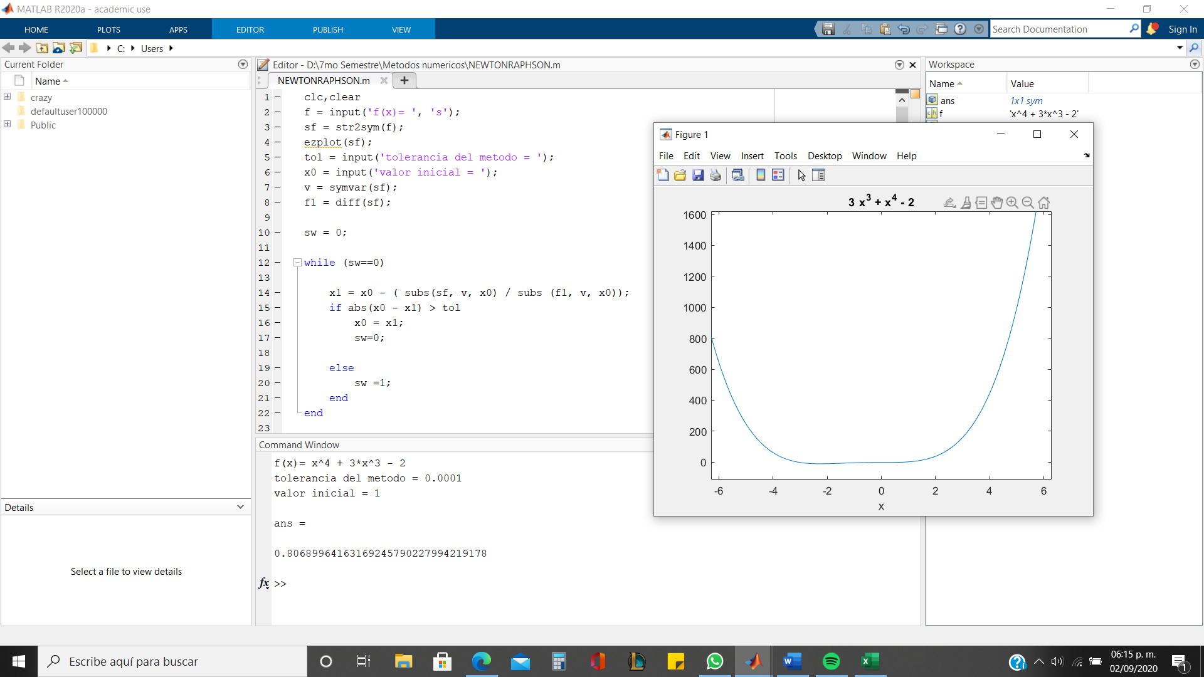
 | 1.800000 | 25.993600
 | 2.000000 | 38.000000
 | 2.200000 | 53.369600

